Hoja1
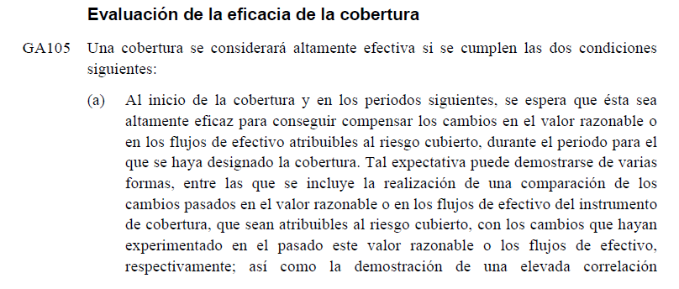
SPOT | $ 2,850.00 |  |  | NIC 39
DELIVERY | $ 2,850.00

 |  | POSICIONES EN MERCADO A LA VISTA

 |  | LARGO A LA VISTA (EXPORTADOR) | CORTO A LA VISTA (IMPORTADOR)
Funciones de pago | Eficiencia | ST-SPOT | SPOT-ST
$ 2,280 | 80.00% | -$ 570.00 | $ 570.00
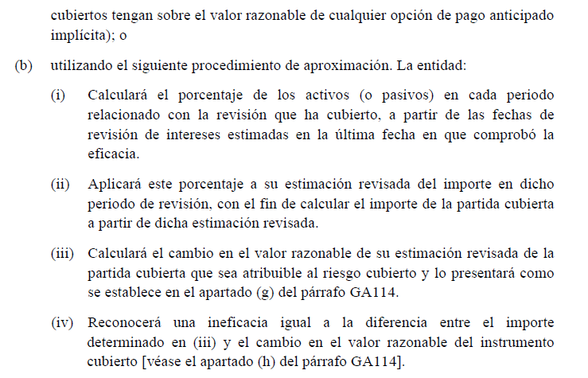
$ 2,350 | 82.46% | -$ 500.00 | $ 500.00
$ 2,355 | 82.63% | -$ 495.00 | $ 495.00
$ 2,360 | 82.81% | -$ 490.00 | $ 490.00
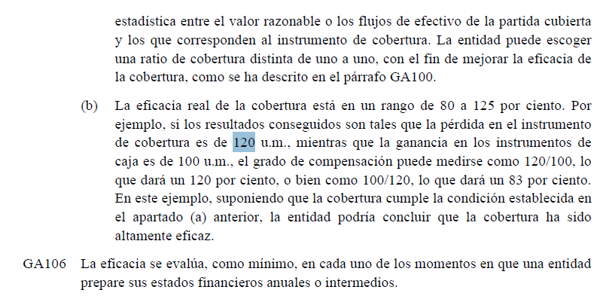
$ 2,365 | 82.98% | -$ 485.00 | $ 485.00
$ 2,370 | 83.16% | -$ 480.00 | $ 480.00
$ 2,375 | 83.33% | -$ 475.00 | $ 475.00
$ 2,380 | 83.51% | -$ 470.00 | $ 470.00
$ 2,385 | 83.68% | -$ 465.00 | $ 465.00
$ 2,390 | 83.86% | -$ 460.00 | $ 460.00
$ 2,395 | 84.04% | -$ 455.00 | $ 455.00
$ 2,400 | 84.21% | -$ 450.00 | $ 450.00
$ 2,405 | 84.39% | -$ 445.00 | $ 445.00
$ 2,410 | 84.56% | -$ 440.00 | $ 440.00
$ 2,415 | 84.74% | -$ 435.00 | $ 435.00
$ 2,420 | 84.91% | -$ 430.00 | $ 430.00
$ 2,425 | 85.09% | -$ 425.00 | $ 425.00
$ 2,430 | 85.26% | -$ 420.00 | $ 420.00
$ 2,435 | 85.44% | -$ 415.00 | $ 415.00
$ 2,440 | 85.61% | -$ 410.00 | $ 410.00
$ 2,445 | 85.79% | -$ 405.00 | $ 405.00
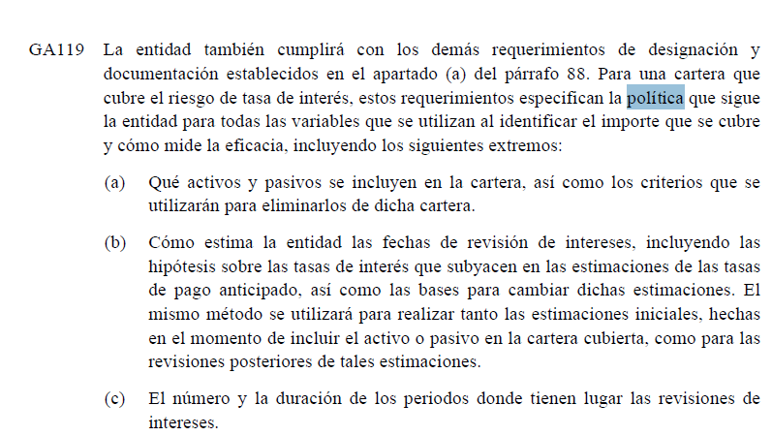
$ 2,450 | 85.96% | -$ 400.00 | $ 400.00
$ 2,455 | 86.14% | -$ 395.00 | $ 395.00
$ 2,460 | 86.32% | -$ 390.00 | $ 390.00
$ 2,465 | 86.49% | -$ 385.00 | $ 385.00
$ 2,470 | 86.67% | -$ 380.00 | $ 380.00
$ 2,475 | 86.84% | -$ 375.00 | $ 375.00
$ 2,480 | 87.02% | -$ 370.00 | $ 370.00
$ 2,485 | 87.19% | -$ 365.00 | $ 365.00
$ 2,490 | 87.37% | -$ 360.00 | $ 360.00
$ 2,495 | 87.54% | -$ 355.00 | $ 355.00
$ 2,500 | 87.72% | -$ 350.00 | $ 350.00
$ 2,505 | 87.89% | -$ 345.00 | $ 345.00
$ 2,510 | 88.07% | -$ 340.00 | $ 340.00
$ 2,515 | 88.25% | -$ 335.00 | $ 335.00
$ 2,520 | 88.42% | -$ 330.00 | $ 330.00
$ 2,525 | 88.60% | -$ 325.00 | $ 325.00
$ 2,530 | 88.77% | -$ 320.00 | $ 320.00
$ 2,535 | 88.95% | -$ 315.00 | $ 315.00
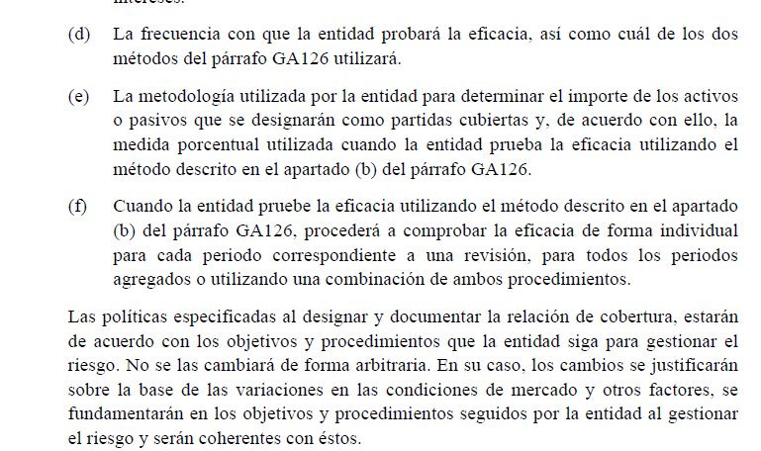
$ 2,540 | 89.12% | -$ 310.00 | $ 310.00
$ 2,545 | 89.30% | -$ 305.00 | $ 305.00
$ 2,550 | 89.47% | -$ 300.00 | $ 300.00
$ 2,555 | 89.65% | -$ 295.00 | $ 295.00
$ 2,560 | 89.82% | -$ 290.00 | $ 290.00
$ 2,565 | 90.00% | -$ 285.00 | $ 285.00
$ 2,570 | 90.18% | -$ 280.00 | $ 280.00
$ 2,575 | 90.35% | -$ 275.00 | $ 275.00
$ 2,580 | 90.53% | -$ 270.00 | $ 270.00
$ 2,585 | 90.70% | -$ 265.00 | $ 265.00
$ 2,590 | 90.88% | -$ 260.00 | $ 260.00
$ 2,595 | 91.05% | -$ 255.00 | $ 255.00
$ 2,600 | 91.23% | -$ 250.00 | $ 250.00
$ 2,605 | 91.40% | -$ 245.00 | $ 245.00
$ 2,610 | 91.58% | -$ 240.00 | $ 240.00
$ 2,615 | 91.75% | -$ 235.00 | $ 235.00
$ 2,620 | 91.93% | -$ 230.00 | $ 230.00
$ 2,625 | 92.11% | -$ 225.00 | $ 225.00
$ 2,630 | 92.28% | -$ 220.00 | $ 220.00
$ 2,635 | 92.46% | -$ 215.00 | $ 215.00
$ 2,640 | 92.63% | -$ 210.00 | $ 210.00
$ 2,645 | 92.81% | -$ 205.00 | $ 205.00
$ 2,650 | 92.98% | -$ 200.00 | $ 200.00
$ 2,655 | 93.16% | -$ 195.00 | $ 195.00
$ 2,660 | 93.33% | -$ 190.00 | $ 190.00
$ 2,665 | 93.51% | -$ 185.00 | $ 185.00
$ 2,670 | 93.68% | -$ 180.00 | $ 180.00
$ 2,675 | 93.86% | -$ 175.00 | $ 175.00
$ 2,680 | 94.04% | -$ 170.00 | $ 170.00
$ 2,685 | 94.21% | -$ 165.00 | $ 165.00
$ 2,690 | 94.39% | -$ 160.00 | $ 160.00
$ 2,695 | 94.56% | -$ 155.00 | $ 155.00
$ 2,700 | 94.74% | -$ 150.00 | $ 150.00
$ 2,705 | 94.91% | -$ 145.00 | $ 145.00
$ 2,710 | 95.09% | -$ 140.00 | $ 140.00
$ 2,715 | 95.26% | -$ 135.00 | $ 135.00
$ 2,720 | 95.44% | -$ 130.00 | $ 130.00
$ 2,725 | 95.61% | -$ 125.00 | $ 125.00
$ 2,730 | 95.79% | -$ 120.00 | $ 120.00
$ 2,735 | 95.96% | -$ 115.00 | $ 115.00
$ 2,740 | 96.14% | -$ 110.00 | $ 110.00
$ 2,745 | 96.32% | -$ 105.00 | $ 105.00
$ 2,750 | 96.49% | -$ 100.00 | $ 100.00
$ 2,755 | 96.67% | -$ 95.00 | $ 95.00
$ 2,760 | 96.84% | -$ 90.00 | $ 90.00
$ 2,765 | 97.02% | -$ 85.00 | $ 85.00
$ 2,770 | 97.19% | -$ 80.00 | $ 80.00
$ 2,775 | 97.37% | -$ 75.00 | $ 75.00
$ 2,780 | 97.54% | -$ 70.00 | $ 70.00
$ 2,785 | 97.72% | -$ 65.00 | $ 65.00
$ 2,790 | 97.89% | -$ 60.00 | $ 60.00
$ 2,795 | 98.07% | -$ 55.00 | $ 55.00
$ 2,800 | 98.25% | -$ 50.00 | $ 50.00
$ 2,805 | 98.42% | -$ 45.00 | $ 45.00
$ 2,810 | 98.60% | -$ 40.00 | $ 40.00
$ 2,815 | 98.77% | -$ 35.00 | $ 35.00
$ 2,820 | 98.95% | -$ 30.00 | $ 30.00
$ 2,825 | 99.12% | -$ 25.00 | $ 25.00
$ 2,830 | 99.30% | -$ 20.00 | $ 20.00
$ 2,835 | 99.47% | -$ 15.00 | $ 15.00
$ 2,840 | 99.65% | -$ 10.00 | $ 10.00
$ 2,845 | 99.82% | -$ 5.00 | $ 5.00
$ 2,850 | 100.00% | $ 0.00 | $ 0.00
$ 2,855 | 100.18% | $ 5.00 | -$ 5.00
$ 2,860 | 100.35% | $ 10.00 | -$ 10.00
$ 2,865 | 100.53% | $ 15.00 | -$ 15.00
$ 2,870 | 100.70% | $ 20.00 | -$ 20.00
$ 2,875 | 100.88% | $ 25.00 | -$ 25.00
$ 2,880 | 101.05% | $ 30.00 | -$ 30.00
$ 2,885 | 101.23% | $ 35.00 | -$ 35.00
$ 2,890 | 101.40% | $ 40.00 | -$ 40.00
$ 2,895 | 101.58% | $ 45.00 | -$ 45.00
$ 2,900 | 101.75% | $ 50.00 | -$ 50.00
$ 2,905 | 101.93% | $ 55.00 | -$ 55.00
$ 2,910 | 102.11% | $ 60.00 | -$ 60.00
$ 2,915 | 102.28% | $ 65.00 | -$ 65.00
$ 2,920 | 102.46% | $ 70.00 | -$ 70.00
$ 2,925 | 102.63% | $ 75.00 | -$ 75.00
$ 2,930 | 102.81% | $ 80.00 | -$ 80.00
$ 2,935 | 102.98% | $ 85.00 | -$ 85.00
$ 2,940 | 103.16% | $ 90.00 | -$ 90.00
$ 2,945 | 103.33% | $ 95.00 | -$ 95.00
$ 2,950 | 103.51% | $ 100.00 | -$ 100.00
$ 2,955 | 103.68% | $ 105.00 | -$ 105.00
$ 2,960 | 103.86% | $ 110.00 | -$ 110.00
$ 2,965 | 104.04% | $ 115.00 | -$ 115.00
$ 2,970 | 104.21% | $ 120.00 | -$ 120.00
$ 2,975 | 104.39% | $ 125.00 | -$ 125.00
$ 2,980 | 104.56% | $ 130.00 | -$ 130.00
$ 2,985 | 104.74% | $ 135.00 | -$ 135.00
$ 2,990 | 104.91% | $ 140.00 | -$ 140.00
$ 2,995 | 105.09% | $ 145.00 | -$ 145.00
$ 3,000 | 105.26% | $ 150.00 | -$ 150.00
$ 3,005 | 105.44% | $ 155.00 | -$ 155.00
$ 3,010 | 105.61% | $ 160.00 | -$ 160.00
$ 3,015 | 105.79% | $ 165.00 | -$ 165.00
$ 3,020 | 105.96% | $ 170.00 | -$ 170.00
$ 3,025 | 106.14% | $ 175.00 | -$ 175.00
$ 3,030 | 106.32% | $ 180.00 | -$ 180.00
$ 3,035 | 106.49% | $ 185.00 | -$ 185.00
$ 3,040 | 106.67% | $ 190.00 | -$ 190.00
$ 3,045 | 106.84% | $ 195.00 | -$ 195.00
$ 3,050 | 107.02% | $ 200.00 | -$ 200.00
$ 3,055 | 107.19% | $ 205.00 | -$ 205.00
$ 3,060 | 107.37% | $ 210.00 | -$ 210.00
$ 3,065 | 107.54% | $ 215.00 | -$ 215.00
$ 3,070 | 107.72% | $ 220.00 | -$ 220.00
$ 3,075 | 107.89% | $ 225.00 | -$ 225.00
$ 3,080 | 108.07% | $ 230.00 | -$ 230.00
$ 3,085 | 108.25% | $ 235.00 | -$ 235.00
$ 3,090 | 108.42% | $ 240.00 | -$ 240.00
$ 3,095 | 108.60% | $ 245.00 | -$ 245.00
$ 3,100 | 108.77% | $ 250.00 | -$ 250.00
$ 3,105 | 108.95% | $ 255.00 | -$ 255.00
$ 3,110 | 109.12% | $ 260.00 | -$ 260.00
$ 3,115 | 109.30% | $ 265.00 | -$ 265.00
$ 3,120 | 109.47% | $ 270.00 | -$ 270.00
$ 3,125 | 109.65% | $ 275.00 | -$ 275.00
$ 3,130 | 109.82% | $ 280.00 | -$ 280.00
$ 3,135 | 110.00% | $ 285.00 | -$ 285.00
$ 3,140 | 110.18% | $ 290.00 | -$ 290.00
$ 3,145 | 110.35% | $ 295.00 | -$ 295.00
$ 3,150 | 110.53% | $ 300.00 | -$ 300.00
$ 3,155 | 110.70% | $ 305.00 | -$ 305.00
$ 3,160 | 110.88% | $ 310.00 | -$ 310.00
$ 3,165 | 111.05% | $ 315.00 | -$ 315.00
$ 3,170 | 111.23% | $ 320.00 | -$ 320.00
$ 3,175 | 111.40% | $ 325.00 | -$ 325.00
$ 3,180 | 111.58% | $ 330.00 | -$ 330.00
$ 3,185 | 111.75% | $ 335.00 | -$ 335.00
$ 3,190 | 111.93% | $ 340.00 | -$ 340.00
$ 3,195 | 112.11% | $ 345.00 | -$ 345.00
$ 3,200 | 112.28% | $ 350.00 | -$ 350.00
$ 3,205 | 112.46% | $ 355.00 | -$ 355.00
$ 3,210 | 112.63% | $ 360.00 | -$ 360.00
$ 3,215 | 112.81% | $ 365.00 | -$ 365.00
$ 3,220 | 112.98% | $ 370.00 | -$ 370.00
$ 3,225 | 113.16% | $ 375.00 | -$ 375.00
$ 3,230 | 113.33% | $ 380.00 | -$ 380.00
$ 3,235 | 113.51% | $ 385.00 | -$ 385.00
$ 3,240 | 113.68% | $ 390.00 | -$ 390.00
$ 3,245 | 113.86% | $ 395.00 | -$ 395.00
$ 3,250 | 114.04% | $ 400.00 | -$ 400.00
$ 3,255 | 114.21% | $ 405.00 | -$ 405.00
$ 3,260 | 114.39% | $ 410.00 | -$ 410.00
$ 3,265 | 114.56% | $ 415.00 | -$ 415.00
$ 3,270 | 114.74% | $ 420.00 | -$ 420.00
$ 3,275 | 114.91% | $ 425.00 | -$ 425.00
$ 3,280 | 115.09% | $ 430.00 | -$ 430.00
$ 3,285 | 115.26% | $ 435.00 | -$ 435.00
$ 3,290 | 115.44% | $ 440.00 | -$ 440.00
$ 3,295 | 115.61% | $ 445.00 | -$ 445.00
$ 3,300 | 115.79% | $ 450.00 | -$ 450.00
$ 3,305 | 115.96% | $ 455.00 | -$ 455.00
$ 3,310 | 116.14% | $ 460.00 | -$ 460.00
$ 3,315 | 116.32% | $ 465.00 | -$ 465.00
$ 3,320 | 116.49% | $ 470.00 | -$ 470.00
$ 3,325 | 116.67% | $ 475.00 | -$ 475.00
$ 3,330 | 116.84% | $ 480.00 | -$ 480.00
$ 3,335 | 117.02% | $ 485.00 | -$ 485.00
$ 3,340 | 117.19% | $ 490.00 | -$ 490.00
$ 3,345 | 117.37% | $ 495.00 | -$ 495.00
$ 3,350 | 117.54% | $ 500.00 | -$ 500.00
$ 3,420 | 120.00% | $ 570.00 | -$ 570.00

